Compras
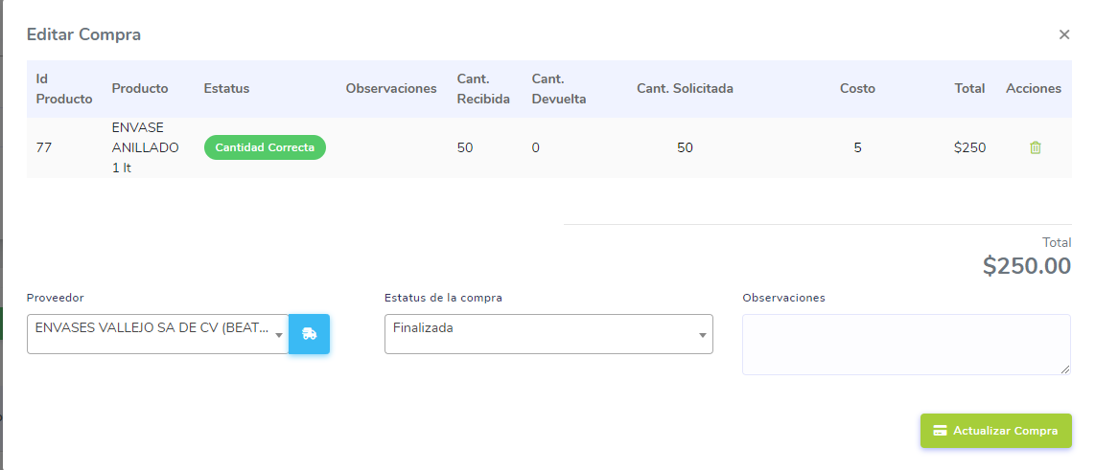
Compras
en las compras obtener el ultimo costo de compra por producto.
Cuando se finaliza la compra el Total debe ser Cantidad Recibida x Costo
En caso de guardar costos validar que se guardne con 2 decimales
Desabilitar la opcion de devolucion de una compra cuando esta ya fue atendida desde la hand held
Cambiar la forma en solicitar la cantidad de una compra

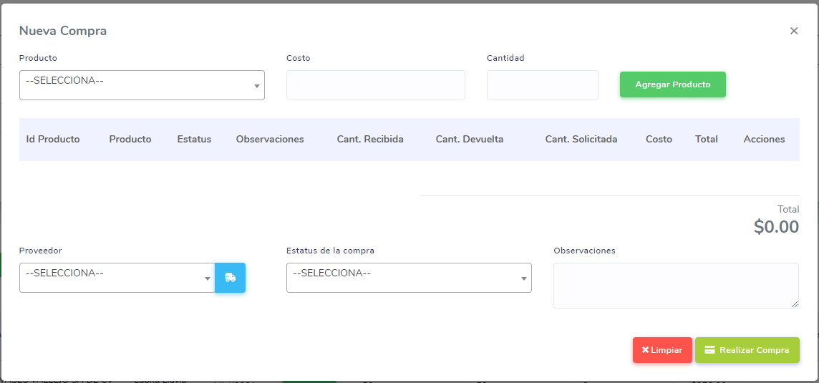
 | Nueva forma de solicitar la cantidad de una compra
 | Producto | Presentacion | Cantidad Presentacion | Ultimo Costo | Cantidad | Total Productos
 | Antibacterial | Caja | 100 | 8.5 | 2 | 200
 |  | Bulto | 150 | 8.5 | 2 | 300
 |  | Bolsa | 200 | 8.5 | 2 | 400
 |  | caja | 50 | 8.5 | 2 | 100
 |  | bolsa | 20 | 8.5 | 2 | 40

